1.Registrar Instrucc Operati
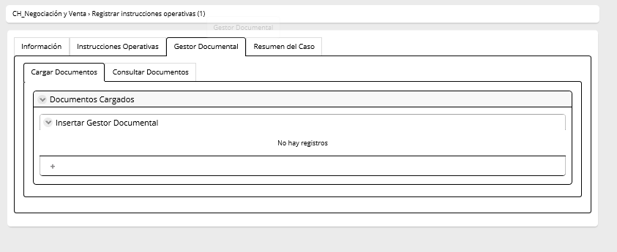
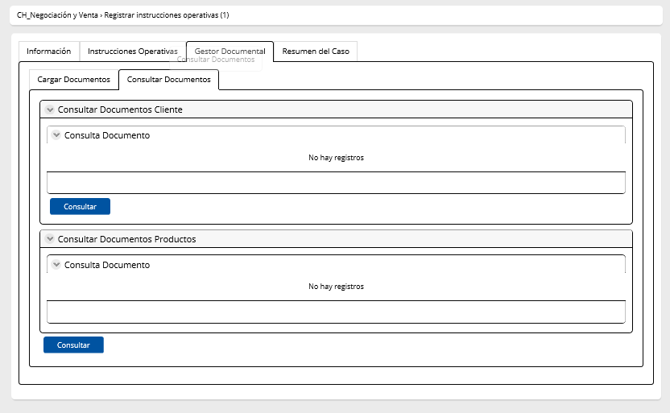
Nombre de la actividad: | Registrar Instrucciones
Rol: | Ejecutivo de Negocios
Al Entrar:
Considerar: | Cuando la actividad viene de la actividad Generar tabla, los campos de esta actividad son todos visibles editables como originalmente se establece
Descripción | Esta actividad permite ingresar las condiciones con las que se instrumentará el crédito

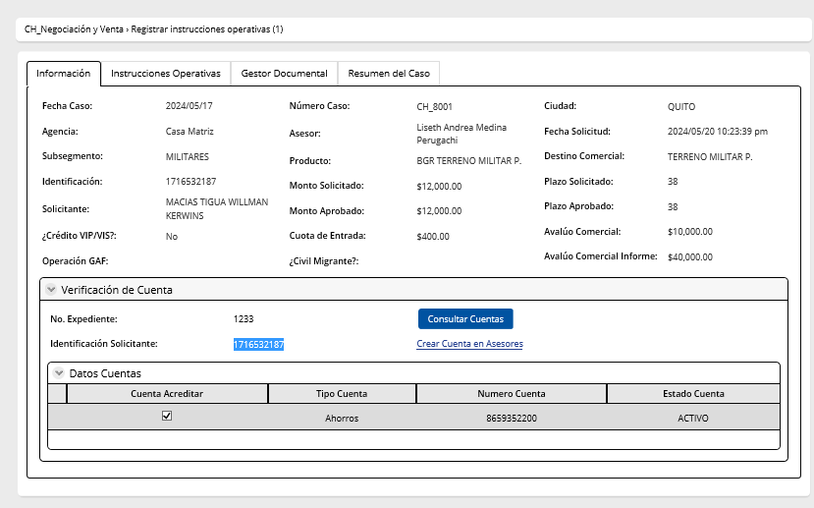
Campos | Comportamiento | Tipo | Reglas
Sección: Información general
PESTAÑA: INSTRUCCIONES OPERATIVAS
Verificación de Cuenta
No Expediente | No editable | Numérico | Extrae de la actividad aprobación definitiva de avalúo
Botón
Consultar Cuentas Si el cliente tiene cuenta, el microservicio MS API Consulta Producto trae la información de la cuenta y pobla los campos número de cuenta/ tipo de cuenta/estado de cuenta. Si el cliente no dispone de una cuenta activa, debe emitir un mensaje " Cliente no dispone de una cuenta activa" y se habilita el boton Crear Cuenta.
Identificación Solicitante | No editable | Numérico | Extrae de la actividad aprobación definitiva de avalúo
Botón
Crear Cuenta
Este botón permite que se abra el portal asesores
Actualizar Este botón permite traer la cuenta del Asesores luego de haberla creado
Datos Cuenta |  |  | Solo se muestra las cuentas activas, que el cleinte sea el titular
No. Cuenta | Visible editable | númerico | El sistema debe tener el siguiente comportamiento según corresponda: Si el cliente tiene cuenta, el microservicio MS API Consulta Producto trae la información de la cuenta Si el cliente no dispone de una cuenta activa, debe emitir un mensaje " Cliente no dispone de una cuenta activa" y se habilita el boton Crear Cuenta.
Tipo Cuenta | No editable | númerico | Extrae del microservicio MS API Consulta Producto
Estado Cuenta | No editable | numérico | Extrae del microservicio MS API Consulta Producto
Seleccionar cuenta | Editable | Check | Ingresa el asesor. Controlar que exista una sola cuenta seleccioanada
Seguro Desgravamen Deudor
Renuncia Seguro Desgravamen | Editable | boleano | Si respuesta=No, aparece el campo Aseguradora Si respuesta=Si, el campo aseguradora se oculta
Aseguradora | Visible editable requerido | Combo | Aseguradora es una lista conformada por los siguientes registros: AIG y Seguros Pichincha. Seguros pichincha aparece con defecto Si se elige Seguros Pichincha se despliega la tabla Beneficiarios Seguro Deudor se debe totalizar la columna porcentaje y la misma no puede ser mayor al 100%. Si se elige AIG se oculta la tabla Beneficiarios Seguro Deudor
Beneficiarios Seguro del Deudor |  |  | Puede haber n números de beneficiarios
Nombres Beneficiario | Visible editable requerido | Texto | Ingresa el asesor
Parentesco/Relación | Visible editable requerido | Lista | Ingresa el asesor
Porcentaje | Visible editable requerido | Numérico | Ingresa el asesor. La sumatoria debe ser el 100%. Números enteros
Teléfono | Visible editable requerido | Texto | Ingresa el asesor
Correo electrónico | Visible editable requerido | Texto | Ingresa el asesor
Edad | Visible editable requerido | Int | Ingresa el asesor
Acciones | Visible editable | Icono | Tiene un icono que permite borrar los valores
Aseguradora | Oculto |  | Si cliente tiene cónyuge entonces este campo aparece como visible editable . Si se elige AIG se oculta Beneficiarios Seguro Cónyuge del Deudor Si se elige Pichincha se despliega la tabla Beneficiarios Seguro Cónyuge del deudor se debe totalizar la columna porcentaje y la misma no puede ser mayor al 100%.
Beneficiarios Seguro Cónyuge del Deudor |  |  | Se despliega siempre y cuando el cliente sea casado y el campo separación de bienes sea NO
Nombres Beneficiario | Visible editable | Texto | Ingresa el asesor
Parentesco/Relación | Visble editable | Lista | Ingresa el asesor
Porcentaje | Visible editable | Numérico | Ingresa el asesor. La sumatoria debe ser el 100%
Teléfono | Visible editable | Texto | Ingresa el asesor
Correo electrónico | Visible editable | Texto | Ingresa el asesor
Edad | Visible editable | Int | Ingresa el asesor
Acciones | Visible editable | Icono | Tiene un icono que permite borrar los valores
Aseguradora | Oculto |  | Si cliente tiene cónyuge entonces este campo aparece como visible editable . Si se elige AIG se oculta Beneficiarios Seguro Cónyuge del Deudor Si se elige Pichincha se despliega la tabla Beneficiarios Seguro Cónyuge del deudor se debe totalizar la columna porcentaje y la misma no puede ser mayor al 100%.
Beneficiarios Seguro del Codeudor |  |  | Puede haber n números de beneficiarios
Nombres Beneficiario | Visible editable requerido | Texto | Ingresa el asesor
Parentesco/Relación | Visible editable requerido | Lista | Ingresa el asesor
Porcentaje | Visible editable requerido | Numérico | Ingresa el asesor. La sumatoria debe ser el 100%. Números enteros
Teléfono | Visible editable requerido | Texto | Ingresa el asesor
Correo electrónico | Visible editable requerido | Texto | Ingresa el asesor
Edad | Visible editable requerido | Int | Ingresa el asesor
Acciones | Visible editable | Icono | Tiene un icono que permite borrar los valores
Aseguradora | Oculto |  | Si cliente tiene cónyuge entonces este campo aparece como visible editable . Si se elige AIG se oculta Beneficiarios Seguro Cónyuge del Deudor Si se elige Pichincha se despliega la tabla Beneficiarios Seguro Cónyuge del deudor se debe totalizar la columna porcentaje y la misma no puede ser mayor al 100%.
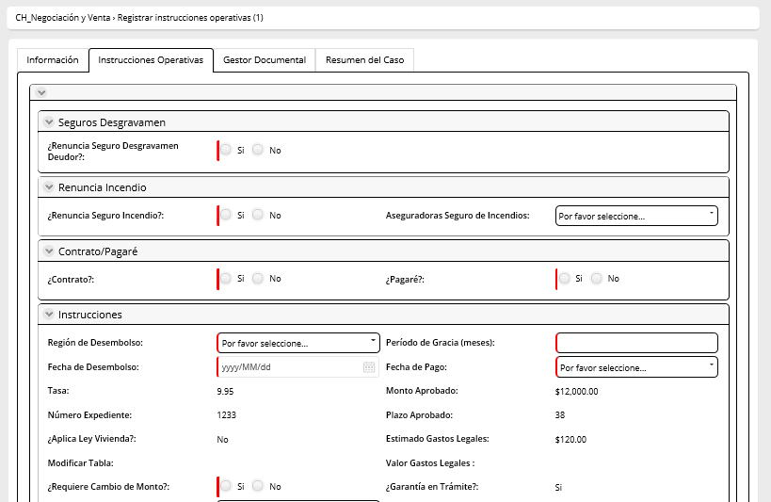
Beneficiarios Seguro Cónyuge del Codeudor |  |  | Se despliega siempre y cuando el cliente sea casado y el campo separación de bienes sea NO
Nombres Beneficiario | Visible editable | Texto | Ingresa el asesor
Parentesco/Relación | Visble editable | Lista | Ingresa el asesor
Porcentaje | Visible editable | Numérico | Ingresa el asesor. La sumatoria debe ser el 100%
Teléfono | Visible editable | Texto | Ingresa el asesor
Correo electrónico | Visible editable | Texto | Ingresa el asesor
Edad | Visible editable | Int | Ingresa el asesor
Acciones | Visible editable | Icono | Tiene un icono que permite borrar los valores
Aseguradora | Oculto |  | Si cliente tiene cónyuge entonces este campo aparece como visible editable . Si se elige AIG se oculta Beneficiarios Seguro Cónyuge del Deudor Si se elige Pichincha se despliega la tabla Beneficiarios Seguro Cónyuge del deudor se debe totalizar la columna porcentaje y la misma no puede ser mayor al 100%.
Renuncia Seguro de Incendio
Renuncia Seguro Incendio | Editable | boleano | Si respuesta=No, aparece el campo Asegudora Si respuesta=Si, el campo aseguradora se oculta
Aseguradoras Seguro de Incendio | Editable | combo | extrae combo seguro de incendios
Pagaré | Editable | boleano | Ingresa el asesor. Si es si se genera el pagare , si es no se genera el contrato. Y se debe generar en función al catálogo destino considerando si es tasa fija o variable.
Instrucciones operativas
Región de desembolso | Editable | combo | Ingresa el asesor
Período de Gracia (meses) | Editable, obligatorio | Numérico | Viene por default 1. El valor no puede ser = 0 ni menor a lo establecido en la ficha de producto
Fecha de desembolso | Editable | fecha | Se debe mostrar el siguiente mensaje 'La fecha de desembolso no debe ser fin de semana ni feriado' debajo del campo de la fecha de desembolso. El campo debe ser llenado de la siguiente manera:Fecha Actual +(CV_DiasHolguraDesembolso) Ejemplo Fecha Actual 19/03/2024+2, la fecha desembolso sería 21/03/2024. Los dias de holgura deben ser parametrizables
Fecha de pago | Editable | combo | Escoge el asesor. Se aficha el mensaje: No puede exeder 52 días a partir de la fecha de desembolso
Tasa | No editable | Numérico | Extrae de la actividad revisar perfil cliente y condiciones, pestaña simulación
Monto Aprobado | No editable | Numérico | Extrae de la actividad revisar perfil cliente y condiciones, pestaña simulación
Número Expediente | No editable | Numérico | Extrae de la actividad aprobación definitiva de avalúo
Plazo aprobado | No editable | Numérico | Extrae de la actividad revisar perfil cliente y condiciones, pestaña simulación
Aplica ley vivienda | No editable | Boleano | Extrae de la actividad revisar perfil cliente y condiciones, pestaña simulación
Estimado Gastos Legales | No editable | Numérico | Extrae de registrar avance de operaciones del subproceso constitución de garantias
Modificar tabla | No editable | Boleano | Cuando NO es reproceso, este campo viene vacio Cuando es la primera vez que el flujo pasa por esta actividad, este campo viene vacio Si el flujo viene de la actividad generar e imprimir documentos habilitantes, del campo modificar tablas esta actividad se completa
Valor gastos legales | No editable | Numérico | Extrae de la actividad registrar avance de operaciones en el subproceso constitución de garantías. Caso contrario viene vacio este campo
Valor a debitar gastos legales | Editable | Numérico | Ingresa el usuario
Garantía en Trámite | No Editable | Boleano | Extrae de la actividad registrar avance de operaciones en el subproceso constitución de garantías
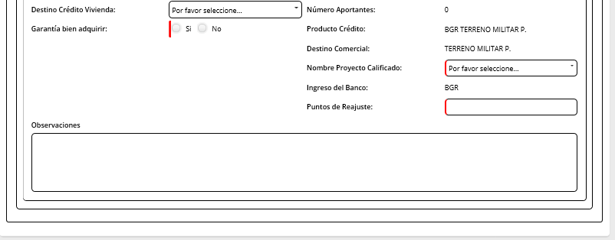
Uso de crédito | Editable | combo | Extrae el catalogo edstino de crédito
Número Aportantes | No editable | Numérico | Extrae de la actividad realizar analisis de crédito en el subproceso de analisis
Garantía bien adquirir | Editable | Boleano | Informativo
Producto Crédito | Editable | combo | Extrae de la actividad analisis de crédito en el subproceso de analisis
Destino Comercial | Editable | combo | Extrae de la actividad analisis de crédito en el subproceso de analisis
Nombre Proyecto Calificado | Editable | combo | Extrae combo proyecto calificado
Puntos de reajuste | Editable | Numérico | Ingresa asesor
Observaciones | Editable | texto | Max 500 caracteres
Requiere cambio de condiciones | Editable | Boleano | Si la respuesta es SI y va a la actividad cambio condiciones Si la respuesta es NO va a la actividad Generar tabla Si Requiere cambio de condiciones =NO y campo cliente acepta condiciones=SI, el flujo continua a la antividad Generar tabla
Instrucciones de desembolso |  |  | El asesor puede escoger cuantas modalidades requiera de desembolso (1,2 o 3), lo importante es que el total del monto no supere al monto aprobado
Cheque | Editable | check | Ingresa el asesor
Monto | Editable | Numérico | Ingresa el asesor. El sistema controla que el monto total no supere el monto aprobado a desembolsar
Transferencia interbancaria | Editable | check | Ingresa el asesor. El sistema controla que el monto total no supere el monto aprobado a desembolsar
Monto | Editable | Numérico | Ingresa el asesor. El sistema controla que el monto total no supere el monto aprobado a desembolsar
Acreditación directa | Editable | check | Ingresa el asesor. El sistema controla que el monto total no supere el monto aprobado a desembolsar
Monto | Editable | Numérico | Ingresa el asesor. El sistema controla que el monto total no supere el monto aprobado a desembolsar
Reproceso Cambiar Condiciones |  |  | Esta sección se habilita cuando el flujo vuelve de la actividad cambio de condiciones
Cliente acepta condiciones | Visible, editable, obligatorio | Boleano | Este campo solo se habilita si Crédito Personas en la actividad Cambiar condiciones modificó las condiciones en la pestaña Simulación Crédito Personas Si respuesta = SI el flujo va a la actividad Generar tabla Si respuesta=NO, se habilita los campos cerrar caso
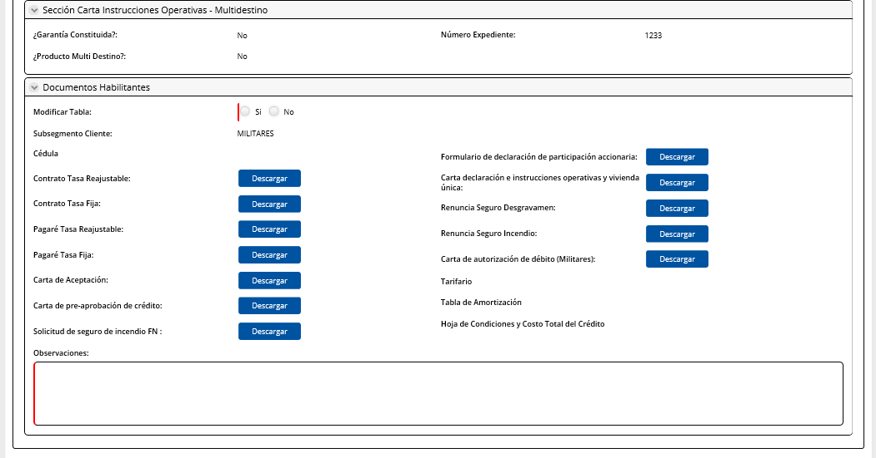
Cerrar Caso | Visible, editable | check | Si hay un check en este campo: Fin del caso
Botón
Devolver: Este botón regresa permite volver a la actividad Aprobación Definitiva de Avalúo en el Analisis
Botón
Continuar
Si requiere cambio de condiciones=SI el flujo va a la actividad cambiar condiciones
Si la respuesta requiere cambio de condiciones=NO, el flujo: Crea el cliente en GAF Genera la operación en GAF
Reproceso Generar Tabla |  |  | Esta sección aparece cuando el flujo viene de la actividad Generar tabla
Respuesta | No editable | Combo | Extrae de la actividad generar tabla
Motivo de devolución | No editable | Combo | Extrae de la actividad generar tabla
Observaciones | No editable | Alfanumérico | Extrae de la actividad generar tabla
Observaciones asesor | Editable, obligatorio | Combo | Max 1000 caracteres
AVALUO
Datos inmueble
Esxisten gastos legales por cancelar | Boleano | Combo | Ingresa asesor comercial
Botón
Continuar
PESTAÑA: Solicitante | Editable
PESTAÑA: Simulación CP | No editable
PESTAÑA: Simulación Negocio | No editable
PESTAÑA: Medio de Aprobación | No editable/ Solo permite generar el documento con el boton
PESTAÑA: Referencias Laborales y Comerciales | No editable
PESTAÑA: Refencias Bancarias | No editable
PESTAÑA: Digitación | No editable
PESTAÑA: Gestor Documental: CARGAR y CONSULTAR DOCUMENTOS
Al Salir

0. Solicitante (2)
Campos | Comportamiento | Tipo | Reglas
PESETAÑA: Información del cliente
Información del cliente
Tipo de identificación | No Editable | Texto | Extrae de la actividad analisis de crédito
Indentificación | No Editable | Numérico | Extrae de la actividad analisis de crédito
Nombres Completos | Editable | Texto | Extrae de la actividad analisis de crédito
Apellidos Completos | Editable | Texto | Extrae de la actividad analisis de crédito
Estado Civil | No Editable | Lista | Extrae de la actividad analisis de crédito
Fecha de caducidad de la CI | No Editable | Numérico | Extrae de la actividad analisis de crédito
Fecha nacimiento | No Editable | Fecha | Extrae de la actividad analisis de crédito
Edad | No Editable | Numérico | Extrae de la actividad analisis de crédito
Genero | No Editable | Lista | Extrae de la actividad analisis de crédito
Nacionalidad | No Editable | Numérico | Extrae de la actividad analisis de crédito
Pais de nacimiento | No Editable | Numérico | Extrae de la actividad analisis de crédito
Ciudad de nacimiento | No Editable | Texto | Extrae de la actividad analisis de crédito
Profesión | No Editable | Combo | Extrae de la actividad analisis de crédito
Nivel de estudios | No Editable | Texto | Extrae de la actividad analisis de crédito
PEP´s | No Editable | Texto | Extrae de la actividad analisis de crédito
Separación de bienes | No Editable | Combo | Extrae de la actividad analisis de crédito
Subsegmento | No Editable | Combo | Extrae de la actividad analisis de crédito
Lista de observados | No Editable | Boleano | Extrae de la actividad analisis de crédito
Requiere codeudor | No Editable | Boleano | Extrae de la actividad analisis de crédito
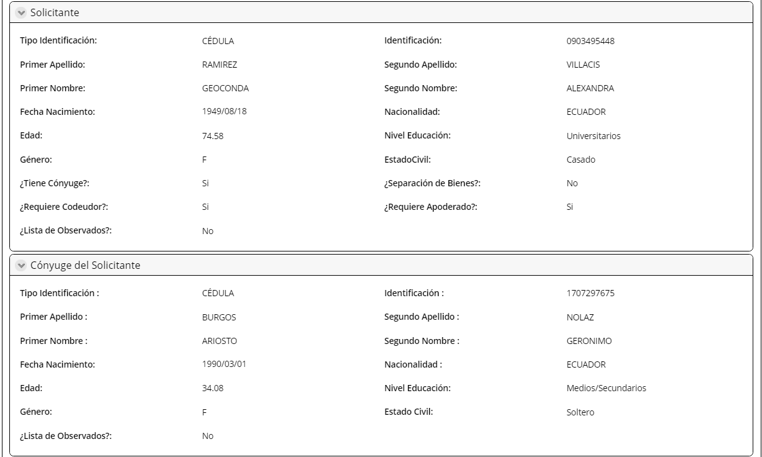
Requiere apoderado | No Editable | Combo | Extrae de la actividad analisis de crédito
Datos personales del cónyuge |  |  | Extrae de la actividad analisis de crédito
Tipo de identificación | No Editable | Texto | Extrae de la actividad analisis de crédito
Identificación | No Editable | Texto | Extrae de la actividad analisis de crédito
Nombres completos | Editable | Texto | Extrae de la actividad analisis de crédito
Apellidos completos | Editable | Texto | Extrae de la actividad analisis de crédito
Estado civil | No Editable | Texto | Extrae de la actividad analisis de crédito
Fecha de caducidad CI | No Editable | Fecha | Extrae de la actividad analisis de crédito
Fecha de nacimiento | No Editable | Fecha | Extrae de la actividad analisis de crédito
Genero | No Editable | Texto | Extrae de la actividad analisis de crédito
Nacionalidad | No Editable | Combo | Extrae de la actividad analisis de crédito
Pais de nacimiento | No Editable | Combo | Extrae de la actividad analisis de crédito
Ciudad de nacimiento | No Editable | Combo | Extrae de la actividad analisis de crédito
Nivel de estudios | No Editable | Texto | Extrae de la actividad analisis de crédito
Profesión | No Editable | Texto | Extrae de la actividad analisis de crédito
PEP's | No Editable | Boleano | Extrae de la actividad analisis de crédito
Lista de observados | No Editable | Boleono | Extrae de la actividad analisis de crédito
Requiere apoderado | No Editable | Boleono | Extrae de la actividad analisis de crédito
Datos personales del codeudor |  |  | Extrae de la actividad analisis de crédito
Tipo de identificación | No Editable | Texto | Extrae de la actividad analisis de crédito
Identificación | No Editable | Texto | Extrae de la actividad analisis de crédito
Nombres completos | Editable | Texto | Extrae de la actividad analisis de crédito
Apellidos completos | Editable | Texto | Extrae de la actividad analisis de crédito
Estado civil | No Editable | Texto | Extrae de la actividad analisis de crédito
Fecha de caducidad CI | No Editable | Fecha | Extrae de la actividad analisis de crédito
Fecha de nacimiento | No Editable | Fecha | Extrae de la actividad analisis de crédito
Genero | No Editable | Texto | Extrae de la actividad analisis de crédito
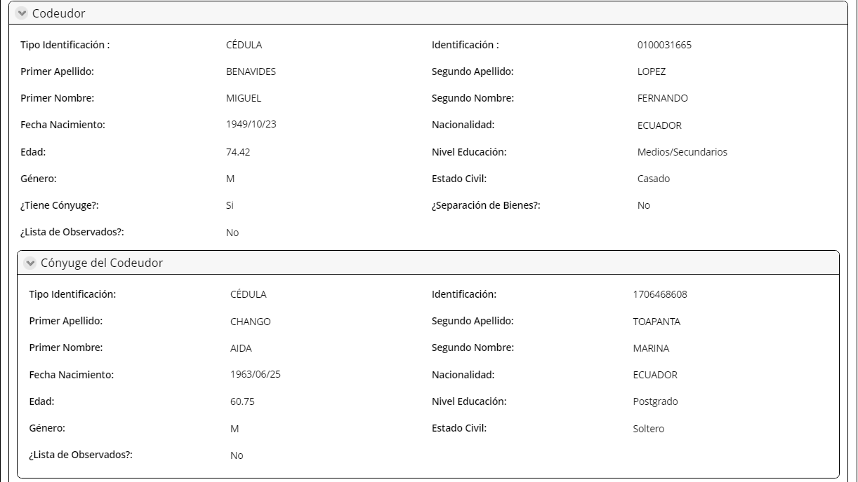
Nacionalidad | No Editable | Combo | Extrae de la actividad analisis de crédito
Pais de nacimiento | No Editable | Combo | Extrae de la actividad analisis de crédito
Ciudad de nacimiento | No Editable | Combo | Extrae de la actividad analisis de crédito
Nivel de estudios | No Editable | Texto | Extrae de la actividad analisis de crédito
Profesión | No Editable | Texto | Extrae de la actividad analisis de crédito
PEP's | No Editable | Boleano | Extrae de la actividad analisis de crédito
Lista de observados | No Editable | Boleono | Extrae de la actividad analisis de crédito
Requiere apoderado | No Editable | Boleono | Extrae de la actividad analisis de crédito
Datos Personales Conyuge Codeudor |  |  | Extrae de la actividad analisis de crédito
Tipo de identificación | No Editable | Texto | Extrae de la actividad analisis de crédito
Identificación | No Editable | Texto | Extrae de la actividad analisis de crédito
Nombres completos | Editable | Texto | Extrae de la actividad analisis de crédito
Apellidos completos | Editable | Texto | Extrae de la actividad analisis de crédito
Estado civil | No Editable | Texto | Extrae de la actividad analisis de crédito
Fecha de caducidad CI | No Editable | Fecha | Extrae de la actividad analisis de crédito
Fecha de nacimiento | No Editable | Fecha | Extrae de la actividad analisis de crédito
Genero | No Editable | Texto | Extrae de la actividad analisis de crédito
Nacionalidad | No Editable | Combo | Extrae de la actividad analisis de crédito
Pais de nacimiento | No Editable | Combo | Extrae de la actividad analisis de crédito
Ciudad de nacimiento | No Editable | Combo | Extrae de la actividad analisis de crédito
Nivel de estudios | No Editable | Texto | Extrae de la actividad analisis de crédito
Profesión | No Editable | Texto | Extrae de la actividad analisis de crédito
PEP's | No Editable | Boleano | Extrae de la actividad analisis de crédito
Lista de observados | No Editable | Boleono | Extrae de la actividad analisis de crédito
Requiere apoderado | No Editable | Boleono | Extrae de la actividad analisis de crédito
Información Apoderado Cliente
Tipo de identificación | No Editable | Texto | Extrae de la actividad Revisar Perfil cliente y condiciones
Indentificación | No Editable | Numérico | Extrae de la actividad Revisar Perfil cliente y condiciones
Nombres Completos | Editable | Texto | Extrae de la actividad Revisar Perfil cliente y condiciones
Apellidos Completos | Editable | Texto | Extrae de la actividad Revisar Perfil cliente y condiciones
Fecha nacimiento | No Editable | Fecha | Extrae de la actividad Revisar Perfil cliente y condiciones
Estado Civil | No Editable | Combo | Extrae de la actividad Revisar Perfil cliente y condiciones
Genero | No Editable | Lista | Extrae de la actividad Revisar Perfil cliente y condiciones
Nacionalidad | No Editable | Combo | Extrae de la actividad Revisar Perfil cliente y condiciones
Nivel de estudios | No Editable | Combo
Lista de observados | No Editable | Boleano | Extrae de la actividad Revisar Perfil cliente y condiciones
Telf. Celular | No Editable | Numérico | Extrae de la actividad Revisar Perfil cliente y condiciones
Correo | No Editable | Texto | Extrae de la actividad Revisar Perfil cliente y condiciones
Dirección domicilio | No Editable | Texto | Extrae de la actividad Revisar Perfil cliente y condiciones

4.Cambiar condiciones
Nombre de la actividad: | Cambiar de condiciones
Rol: | Coordinador Crédito Personas/Jefe Crédito Personas
Al Entrar:
Considerar: | Se considera que la simuación de Crédito Personas debe ser a la baja de la simulación original
Descripción | Esta actividad permite a la Crédito Personas cambiar las condiciones

Campos | Comportamiento | Tipo | Reglas
Sección: Información general
PESTAÑA: Consideraciones
Consideraciones | No editable | Boleano | Se extrae de la actividad recibir y validar requisitos
Detalle de la exepcion
Recomendado por gerencia | No editable | Boleano | Se extrae de la actividad recibir y validar requisitos
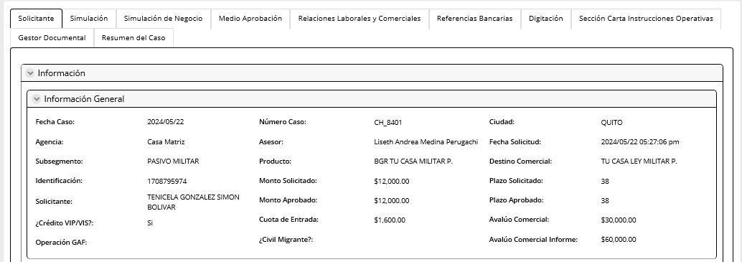
Nombre/ Cargo de Recomendación | No editable | Texto | Se extrae de la actividad recibir y validar requisitos
Detalle de la descripción | No editable | Texto | Se extrae de la actividad recibir y validar requisitos
Autorizado por | No editable | Combo | Se extrae de la actividad recibir y validar requisitos
Tipo de actividad | No editable | Combo | Se extrae de la actividad recibir y validar requisitos
Exepción | No editable | Combo | Se extrae de la actividad recibir y validar requisitos
Descripción exepción | No editable | Combo | Se extrae de la actividad recibir y validar requisitos
Extracto de política | No editable | Texto | Se extrae de la actividad recibir y validar requisitos
Observaciones | No editable | Texto | Extraído de la actividad Recibir y validar requisitos
Observaciones Cambiar Condiciones | Editable | Texto | Max 500 caracteres
Informes
Información correcta | No editable | Boleano | Extrae de la actividad aprobación definitiva avalúo
Inmueble cumple con condiciones de garantía | No editable | Boleano | Extrae de la actividad aprobación definitiva avalúo
Nuevo bien | No editable | Boleano | Extrae de la actividad aprobación definitiva avalúo
Garantia constituida | No editable | Boleano | Extrae de la actividad aprobación definitiva avalúo
Número Expediente | No editable | Numérico | Extrae de la actividad aprobación definitiva avalúo
Observaciones Informe Avalúo | No editable | Texto | Extrae de la actividad aprobación definitiva avalúo
Enviar instrumentación | No editable | Combo | Extrae de la actividad aprobación definitiva avalúo
Observaciones | No editable | Alfanumérico | Extrae de la actividad aprobación definitiva avalúo
PESTAÑA: Información Avalúo
Datos
Tipo de bien | No editable | combo | Extrae de la actividad aprobación definitiva avalúo
Dirección del bien | No editable | texto | Extrae de la actividad aprobación definitiva avalúo
Descripción del bien | No editable | Texto | Extrae de la actividad aprobación definitiva avalúo
País | No editable | combo | Extrae de la actividad aprobación definitiva avalúo
Provincia | No editable | combo | Extrae de la actividad aprobación definitiva avalúo
Cantón | No editable | combo | Extrae de la actividad aprobación definitiva avalúo
Edad Inmueble | Editable | numerico | Ingresa el asesor
Perito Asignado | No editable | boleano | Extrae de la actividad aprobación definitiva avalúo
Valor Reposición | Editable, obligatorio | Numérco | Ingresa el asesor
Valor Contabilizar | No editable | Numérco | Extrae de la actividad aprobación definitiva avalúo
Valor Comercial | Editable, obligatorio | Numérco | Ingresa el asesor
Valor Liquidación | No editable | Numérco | Extrae de la actividad aprobación definitiva avalúo
Valor Realización | Editable, obligatorio | Numérco | Ingresa el asesor
Crédito VIP/VIS | No editable | boleano | Extrae de la actividad aprobación definitiva avalúo
% Financiamiento | No editable | porcentaje | Extrae de la actividad aprobación definitiva avalúo
Valor Inmueble Solicitud | No editable | Numérco | Extrae de la actividad aprobación definitiva avalúo
Cobertura | No editable | Numérco | Extrae de la actividad aprobación definitiva avalúo
Cuota Entrada | Editable, obligatorio | Numérco | Ingresa el analista
Consideraciones | No editable | Boleano | Extrae de la actividad aprobación definitiva avalúo
Informe Avalúo
Fecha inspección avalúo | No editable | Fecha | Extrae de la actividad cargar informe avalío y firmar
Crédito VIP/VIS | No editable | Combo | Extrae de la actividad cargar informe avalío y firmar
Valor Comercial Informe | No editable | Texto | Extrae de la actividad cargar informe avalío y firmar
Es VIP/VIS | No editable | Combo | Extrae de la actividad cargar informe avalío y firmar.
Incluye gastos legales | Editable | Boleano | Extrae de la actividad cargar informe avalío y firmar
Fecha aprobación municipal | Editable | Fecha | Extrae de la actividad cargar informe avalío y firmar
Gastos Legales | No editable | Numérico | Extrae de la actividad cargar informe avalío y firmar
Valor Comercial según política | Editable | Numérico | Extrae de la actividad cargar informe avalío y firmar
Nombre del Proyecto | No editable | Texto | Extrae de la actividad cargar informe avalío y firmar
Valor M2 informe avalúo | Editable | Moneda | Extrae de la actividad cargar informe avalío y firmar
Es vivienda de primer uso | No editable | Boleano | Extrae de la actividad cargar informe avalío y firmar
Valor M2 política | No editable | Moneda | Extrae de la actividad cargar informe avalío y firmar
Número Expediente | Editable | Numérico | Extrae de la actividad cargar informe avalío y firmar
Cuota Entrada | Editable | Moneda | Extrae de la actividad cargar informe avalío y firmar
Botón
Validar Políticas: Este botón valida las reglas de cada uno de los campos Informe Avalúo
Observaciones Informe Avalúo | No editable |  | Extrae de la actividad cargar informe avaluo y firmar
PESTAÑA: Solicitante | No editable
PESTAÑA: Simulación CP | Editable
PESTAÑA: Simulación Negocio | No editable
PESTAÑA: Medio de Aprobación | No editable
PESTAÑA: Referencias Laborales y Comerciales | No editable
PESTAÑA: Refencias Bancarias | No editable
PESTAÑA: Digitación | No editable
PESTAÑA: Gestor Documental: CARGAR Y CONSULTAR DOCUMENTOS
Al salir
Esta actividad regresa a la actividad registrar instrucciones operativas

1. Simulación CP
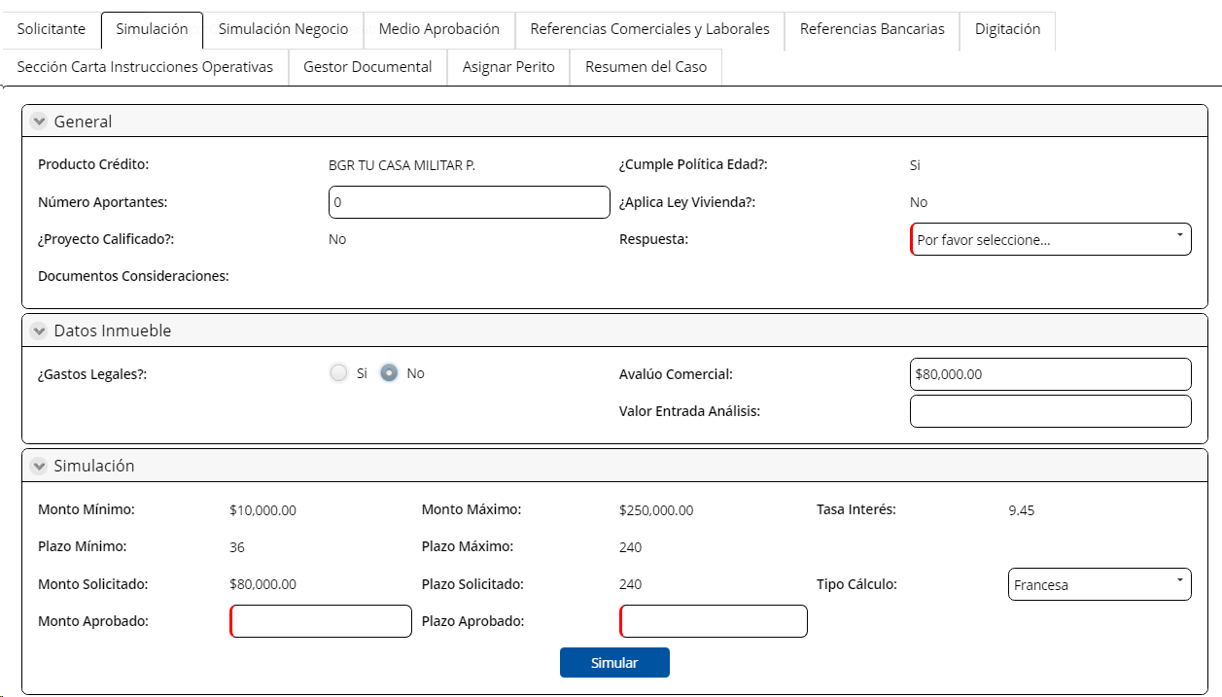
Campos | Comportamiento | Tipo | Análisis de Crédito con consideración y Realizar Análisis de Crédito
PESTAÑA: Simulación
General
Producto Crédito | No Editable | Combo | Extrae de la actividad Análisis de Crédito
Cumple Política Edad | No Editable | Boleano | Extrae de la actividad Análisis de Crédito
Número Aportantes | Edtiable | Numérico | Extrae de la actividad Análisis de Crédito
Aplica Ley Vivienda | No Editable | Boleano | Extrae de la actividad Análisis de Crédito
Proyecto Calificado | No Editable | Boleano | Extrae de la actividad Análisis de Crédito
Documentos Consideraciones | No Editable | Link | Extrae de la actividad Análisis de Crédito | Mejora: Ver si este documento va al gestor documental y podemos poner ese campo ahi
Relación de dependencia | Visible, editable | Boleano | Extrae de la actividad Análisis de Crédito
Calificación | Visible, editable | combo | Si subsegmento= civil o emci, extrae el catalogo calificación civil Si subsegmento= militar, extrae el catalogo calificación militar
Datos inmuebles
Gastos Legales | Editable | Numérico | Extrae de la actividad Análisis de Crédito
Avalúo Comercial | Editable | Numérico | Extrae de la actividad Análisis de Crédito
Valor Entrada Análisis | Editable | Numérico | Extrae de la actividad Análisis de Crédito
País | Editable | Combo | Extrae de la actividad Análisis de Crédito
Provincia | Editable | Combo | Extrae de la actividad Análisis de Crédito
Ciudad | Editable | Combo | Extrae de la actividad Análisis de Crédito
Expediente
Garantía Constituida | No Editable | Boleano | Extrae de la actividad Análisis de Crédito
Número Expediente | No Editable | Numérico | Extrae de la actividad Análisis de Crédito
Ingresos
Mes | Editable | Fecha | Extrae de la actividad Análisis de Crédito
Deudor | Editable | Numérico | Extrae de la actividad Análisis de Crédito
Cónyuge | Editable | Numérico | Extrae de la actividad Análisis de Crédito
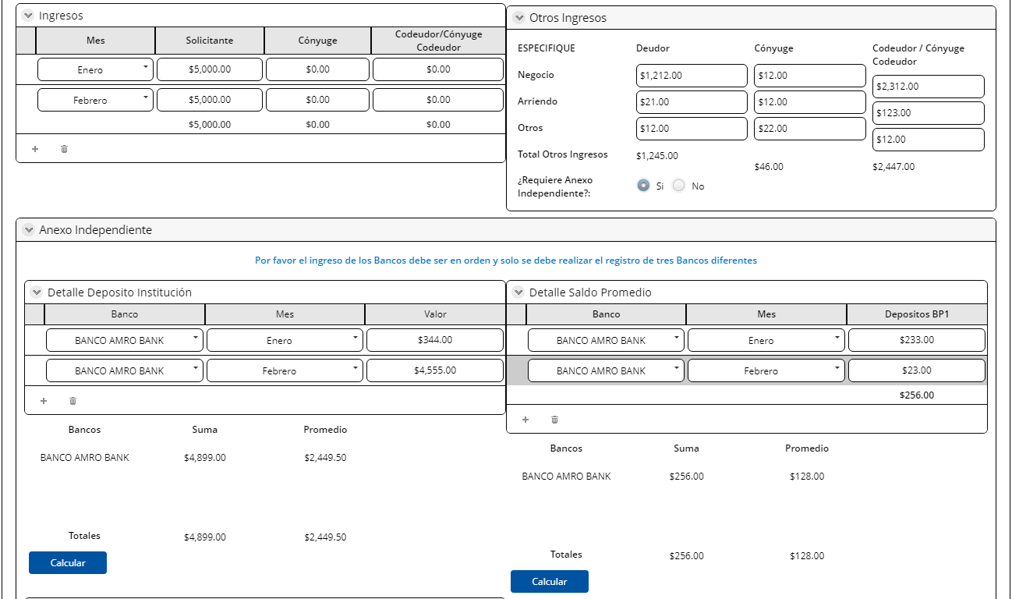
Codeudor/ Cónyuge Codeudor | Editable | Numérico | Extrae de la actividad Análisis de Crédito
Otros Ingresos
Negocio-deudor | Editable | Numérico | Extrae de la actividad Análisis de Crédito
Arriendo-deudor | Editable | Numérico | Extrae de la actividad Análisis de Crédito
Otros-deudor | Editable | Numérico | Extrae de la actividad Análisis de Crédito
Negocio-cónyuge | Editable | Numérico | Extrae de la actividad Análisis de Crédito
Arriendo-cónyuge | Editable | Numérico | Extrae de la actividad Análisis de Crédito
Otros-cónyuge | Editable | Numérico | Extrae de la actividad Análisis de Crédito
Negocio-codeudor/cónyuge codeudor | Editable | Numérico | Extrae de la actividad Análisis de Crédito
Arriendo-codeudor/cónyuge codeudor | Editable | Numérico | Extrae de la actividad Análisis de Crédito
Otros-codeudor/cónyuge codeudor | Editable | Numérico | Extrae de la actividad Análisis de Crédito
Total otros ingresos | Editable | Numérico | Extrae de la actividad Análisis de Crédito
Requiere Anexo Independiente | Editable, obligatorio | Boleano | Extrae de la actividad Análisis de Crédito
Ingreso Promedio | Editable | Numérico | Extrae de la actividad Análisis de Crédito
Anexo Independiente
Nota: Por favor el registro de los Bancos debe ser en orden y solo se debe realizar el registro de tres bancos diferentes
Detalle Deposito Institución
Banco | Editable | Combo | Extrae de la actividad Análisis de Crédito
Mes | Editable | Combo | Extrae de la actividad Análisis de Crédito
Valor | Editable | Numérico | Extrae de la actividad Análisis de Crédito
Totales | Editable | Numérico | Extrae de la actividad Análisis de Crédito
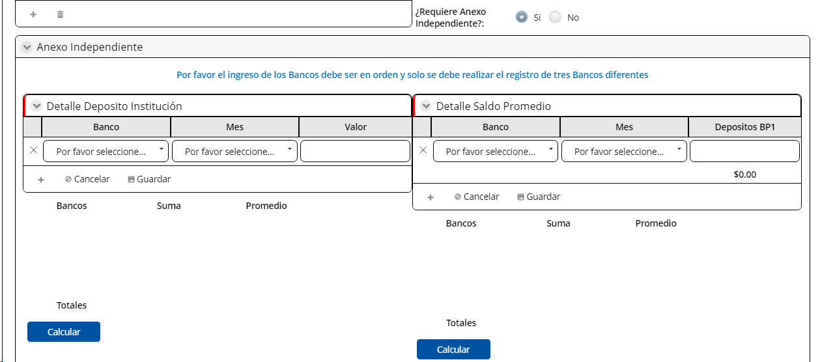
Detalle Saldo Promedio |  | Combo | Extrae de la actividad Análisis de Crédito
Banco | Editable | Combo | Extrae de la actividad Análisis de Crédito
Mes | Editable | Numérico | Extrae de la actividad Análisis de Crédito
Depositos BPI | Editable |  | Extrae de la actividad Análisis de Crédito
Totales | No Editable |  | Extrae de la actividad Análisis de Crédito
Detalle Ventas Deudor/Conyuge
Mes | Editable | Combo | Extrae de la actividad Análisis de Crédito
Periodo Semestral | Editable | Numérico | Extrae de la actividad Análisis de Crédito
Ventas Deudor | Editable | Numérico | Extrae de la actividad Análisis de Crédito
Ventas Cónyuge | Editable | Numérico | Extrae de la actividad Análisis de Crédito
Suma/ Deudor | No Editable | Numérico | Extrae de la actividad Análisis de Crédito
Suma/ Conyuge | No Editable | Numérico | Extrae de la actividad Análisis de Crédito
Promedio/ Deudor | No Editable | Numérico | Extrae de la actividad Análisis de Crédito
Promedio/ Cónyuge | No Editable | Numérico | Extrae de la actividad Análisis de Crédito
Deudor Impuesto Renta
Año | Editable | Numérico | Extrae de la actividad Análisis de Crédito
Ingreso Anual | Editable | Numérico | Extrae de la actividad Análisis de Crédito
Gasto Anual | Editable | Numérico | Extrae de la actividad Análisis de Crédito
Utilidad Anual | Editable | Numérico | Extrae de la actividad Análisis de Crédito
Ingreso Mensual | Editable | Numérico | Extrae de la actividad Análisis de Crédito
Utilidad Mensual | Editable | Numérico | Extrae de la actividad Análisis de Crédito
Cónyuge Impuesto Renta
Año | Editable | Numérico | Extrae de la actividad Análisis de Crédito
Ingreso Anual | Editable | Numérico | Extrae de la actividad Análisis de Crédito
Gasto Anual | Editable | Numérico | Extrae de la actividad Análisis de Crédito
Utilidad Anual | Editable | Numérico | Extrae de la actividad Análisis de Crédito
Ingreso Mensual | Editable | Numérico | Extrae de la actividad Análisis de Crédito
Utilidad Mensual | Editable | Numérico | Extrae de la actividad Análisis de Crédito
Egreso
Deuda Sitema Financiero
Tipo Deuda | Editable | Combo | Extrae de la actividad Análisis de Crédito
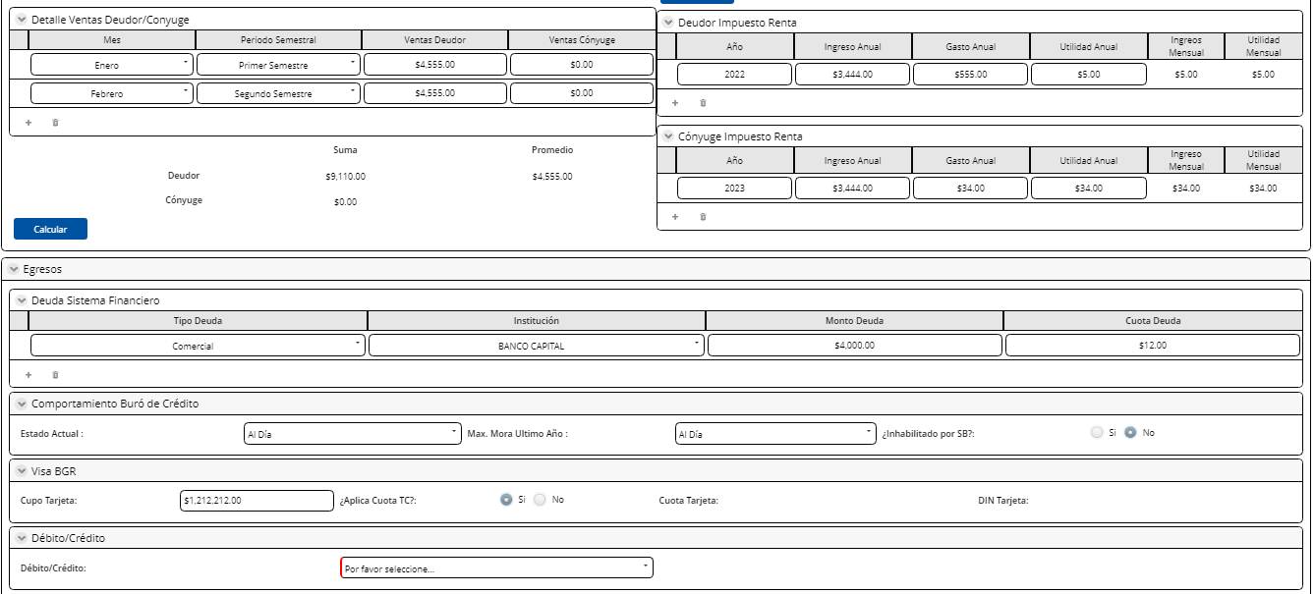
Institución | Editable | Numérico | Extrae de la actividad Análisis de Crédito
Monto Deuda | Editable | Numérico | Extrae de la actividad Análisis de Crédito
Cuota Deuda | Editable | Numérico | Extrae de la actividad Análisis de Crédito
Comportamiento Buró de Crédito
Estado Actual | No Editable | Combo | Extrae de la actividad Análisis de Crédito
Max. Mora Ultimo Año | No Editable | Combo | Extrae de la actividad Análisis de Crédito
Inhabilitado por SB | No Editable | Boleano | Extrae de la actividad Análisis de Crédito
Visa BGR
Cupo Tarjeta | Editable | Boleano | Extrae de la actividad Análisis de Crédito
Aplica Cuota TCS | Editable | Numérico | Extrae de la actividad Análisis de Crédito
Cuota Tarjeta | Editable | Numérico | Extrae de la actividad Análisis de Crédito
DIN Tarjeta | Editable | Numérico | Extrae de la actividad Análisis de Crédito
Débito/ Crédito
Débito/ Crédito | Editable, obligatorio | Combo | Extrae de la actividad Análisis de Crédito
Valor | Editable | Numérico | Extrae de la actividad Análisis de Crédito
Simulación
Monto Mínimo | No Editable | Numérico | Extrae de la actividad Análisis de Crédito
Monto Máximo | No Editable | Numérico | Extrae de la actividad Análisis de Crédito
Tasa Interés | No Editable | Numérico | Extrae de la actividad Análisis de Crédito
Plazo Mínimo (meses) | No Editable | Numérico | Extrae de la actividad Análisis de Crédito
Plazo Máximo (meses) | No Editable | Numérico | Extrae de la actividad Análisis de Crédito
Monto Solicitado | No Editable | Numérico | Extrae de la actividad Análisis de Crédito
Plazo Solicitado (meses) | No Editable | Numérico | Extrae de la actividad Análisis de Crédito
Tipo Cálculo | Editable, obligatorio | Combo | Extrae de la actividad Análisis de Crédito
Monto Aprobado | Editable, obligatorio | Numérico | Extrae de la actividad Análisis de Crédito
Plazo Aprobado | Editable, obligatorio | Numérico | Extrae de la actividad Análisis de Crédito
Resultado Simulación
% Entrada | No Editable | Numérico | Extrae de la actividad Análisis de Crédito
Cobertura | No Editable | Numérico | Extrae de la actividad Análisis de Crédito
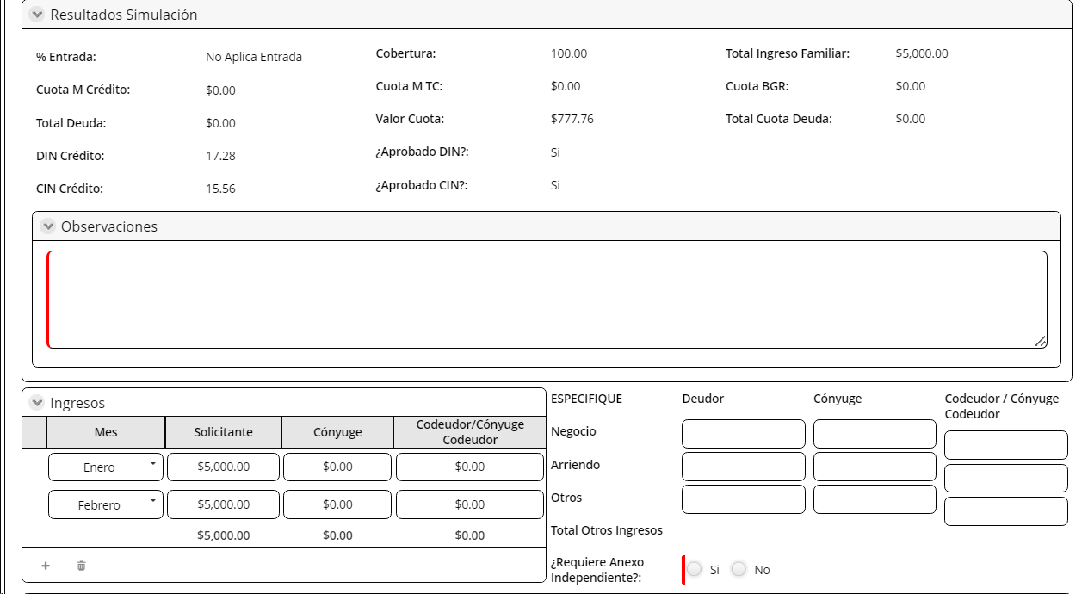
Cuota M Crédito | No Editable | Numérico | Extrae de la actividad Análisis de Crédito
Cuota M TC | No Editable | Numérico | Extrae de la actividad Análisis de Crédito
Total Deuda | No Editable | Numérico | Extrae de la actividad Análisis de Crédito
Valor Cuota | No Editable | Numérico | Extrae de la actividad Análisis de Crédito
DIN Crédito | No Editable | Numérico | Extrae de la actividad Análisis de Crédito
Aprobado DIN | No Editable | Boleano | Extrae de la actividad Análisis de Crédito
CIN Crédito | No Editable | Numérico | Extrae de la actividad Análisis de Crédito
Aprobado CIN | No Editable | Boleano | Extrae de la actividad Análisis de Crédito
Observaciones | Editable, obligatorio | Texto | Extrae de la actividad Análisis de Crédito
Al Salir

4.Validar docts Const Garant
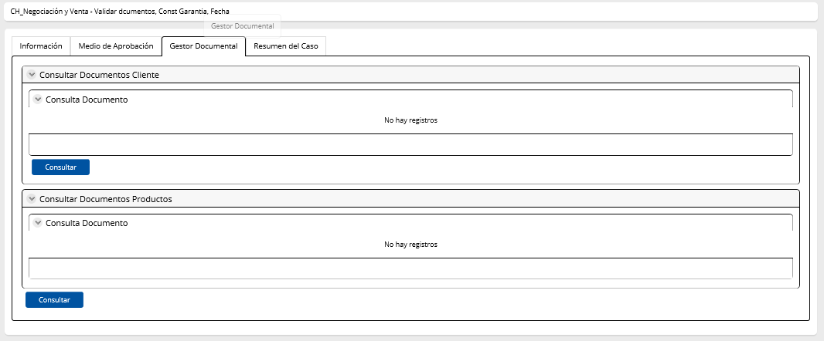
Nombre de la actividad: | Validar documentos Constitución de Garantía Fecha
Rol: | TCS- Tecnico de operaciones
Al Entrar:
Considerar: | Reproceso: considerar que cuando el flujo vuelva de las actividades evaluar fecha valor o imprimir y digitalizar habilitantes, en esta actividad se puede visualizar los campos "respuesta" anteriores.
Descripción | Permite validar los documentos de constitución de garantía

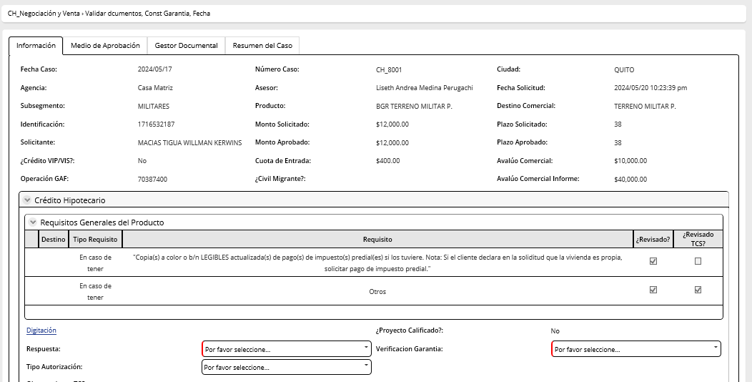
Campos | Comportamiento | Tipo | Reglas
Sección: Información general
Respuesta Validación
Instrucciones Operativas
Proyecto Calificado | No editable | boleano | Extrae de la actividad revisar perfil de cliente y condiciones
Nombre del Proyecto | No editable | Texto | Extare de la actividad Registrar instrucciones operativas | Se incluye
Observaciones Instrucciones operativas | No editable | Texto | Extrae de la actividad registrar instrucciones operativas
Validación documentos Constitución de garantía
Estado de Garantía | No editable | combo | Extrae de la actividad autorización desembolso con garantía en tramite; campo aplica exepción por desembolso con garantía en tramite. Si la resúesta es si, este campo marca la respuesta: Garantia en tramite. Caso contrario la respuesta de este campo es: constituida.
Respuesta | Editable, obligatorio | combo | Extrae el combo validar documentos Si la respuesta=continuar proceso el flujo va a la actividad validación legal costa y sierra Si respuesta= inconsistencia en documento, el flujo va a la actividad registrar instrucciones operativas Si respuesta = evaluar fecha valor, el flujo va a la actividad evaluar fecha valor en sistema
Tipo autorización | Editable | combo | Extrae el combo tipo de autorización( garantia en tramite y expedición de fecha valor)
Valor a debitar gastos legales | No editable | Numérico | Ingresa el usuario
Observaciones | Editable, obligatorio | Texto | Ingresa TCS
Pestaña: Digitación | No editable
Pestaña: Medio de Aprobación | No editable
PESTAÑA: Gestor Documental: CONSULTAR DOCUMENTOS

5.Evaluar fecha valor
Nombre de la actividad: | Evaluar fecha valor en el sistema
Rol: | Niveles de autorización
Al Entrar:
Considerar:
Descripción | Esta actividad permite evaluar la fecha valor en el sistema
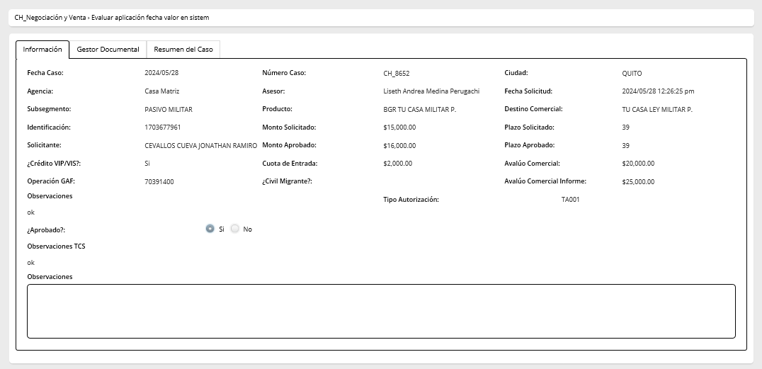

Campos | Comportamiento | Tipo | Reglas
Sección: Información general
Evaluación Aplicaciión fecha valor
Observaciones | No editable | Texto | Extraído de la actividad Validar documentos const garantia
Tipo Autorización | No editable | Combo | Extraído de la actividad Validar documentos const garantia, cuando escoje la opción Expedición de fecha valor se hace visible la sección Evaluar Aplicación de Fecha, caso contrario se oculta
Aprobado | Editable | Boleano | Si el resultado de Aprobado es = SI o si es = NO se va a la actividad Validar documentos, const garantía fecha
Fecha desembolso | No editable | Fecha | Extraido de la actividad Registrar Instrucciones Operativas
Periodo de gracia | No editable | Numérico | Extraido de la actividad Registrar Instrucciones Operativas
Fecha pago | No editable | Combo | Extraido de la actividad Registrar Instrucciones Operativas
Formas desembolso | No editable | Combo | Extraido de la actividad Aplicar instrucciones y aprobar desembolso
Observaciones TCS | No editable | Texto | Extrae de la actividad validar documentos const garantía fecha
Observaciones | Editable | Texto | Ingresa usuario
PESTAÑA: Gestor Documental: CONSULTAR DOCUMENTOS

6.Validación legal CostSierra
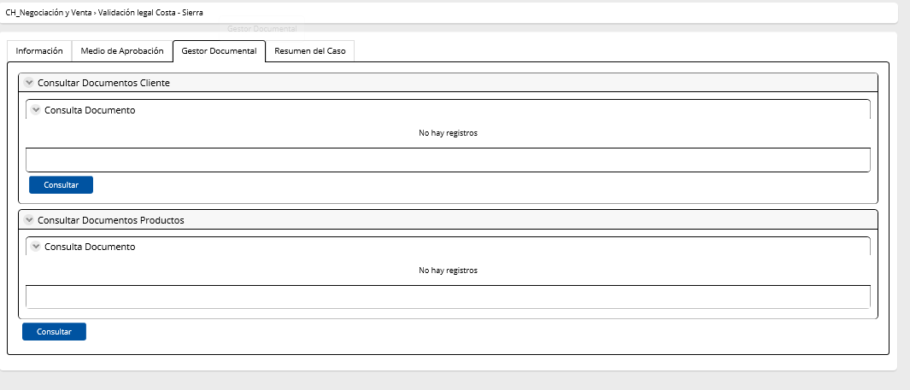
Nombre de la actividad: | Validación Legal Costa y Sierra
Rol: | Para Costa: Analista Legal Costa Para Sierra: TCS Tecnico de Operaciones
Al Entrar:
Considerar:
Descripción | Esta actividad permite validar la suficiencia legal de la información

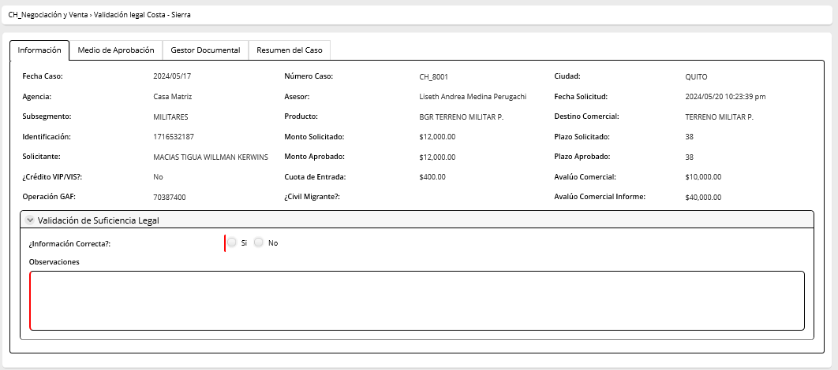
Campos | Comportamiento | Tipo | Reglas
Sección: Información general
Validación de suficiencia legal
Información correcta | Editable | Boleano | Si respuesta=NO, flujo regresa a registrar instrucciones operativas Si respuesta=SI, flujo va a la actividad aplicar instrucciones y aprobar desembolso
Observaciones | Editable | Alfanumérico | Ingresa el asesor. Campo obligatorio cuando la información correcta sea NO | Este campo va a la badeja del asesor?
Pestaña: Medio de aprobación | No editable
PESTAÑA: Gestor Documental: CONSULTAR DOCUMENTOS

7.Aplicar instrucns y aprobar
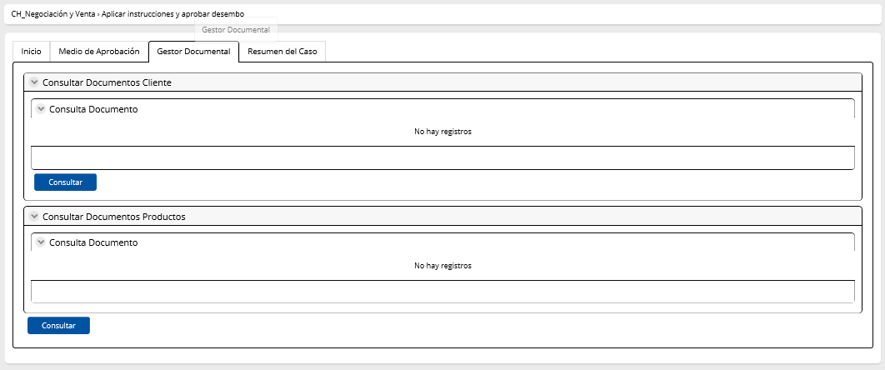
Nombre de la actividad: | Aplicar instrucciones y aprobar desembolso
Rol: | Supervisor TCS
Al Entrar:
Considerar:
Descripción | Esta actividad permite escoger las instrucciones de desembolso y aprobar el desembolso

Campos | Comportamiento | Tipo | Reglas
Sección: Información general
Aplicar instrucciones
Aplica ley vivienda | No editable | Boleano | Extrae de la actividad revisar perfil de cliente y condición
Garantía en Trámite | No editable | Boleano | Extrae de la actividad registrar avance de operación - constitución de garantía
Proyecto Calificado | No editable | Boleano | Extrae de la actividad revisar perfil de cliente y condición
Fecha desembolso | No editable | Fecha | Extraido de la actividad Evaluar aplicación fecha en sistema si no ingresa a esa actividad viene de Registrar Instrucciones Operativas
Fecha pago | No editable | Fecha | Extraido de la actividad Evaluar aplicación fecha en sistema si no ingresa a esa actividad viene de Registrar Instrucciones Operativas
Período Gracia | No editable | Numérico | Extraido de la actividad Evaluar aplicación fecha en sistema si no ingresa a esa actividad viene de Registrar Instrucciones Operativas
Observaciones instrucciones operativas | No editable | Texto | Extrae de la actividad registrar instrucciones operativas
Aprobado | Editable | Boleano | Si aprobado=SI, se dembolsa el crédito. Se utilisael microservicio MS API OPERACIONES CREDITICIAS El flujo va a las actividades paralelas cancelación de gastos legales y a la actividad envío de documentos físicos. Y si Garantía en tramite=SI, envía notificación: 'Se ha realizado el desembolso con Garantía en Trámite, con el número de operación No. ' xxxxxxx ' y con un monto de USD ' xxxxxxx', correspondiente al cliente ' xxxxxxx ' con la identificación No. 'xxxxxx. Y si Garantía en tramite=NO, no envía un correo Esta respuesta se sincroniza con la respuesta de instrucciones de desembolso Si aprobado=NO, el flujo va a la actividad validar documentos const garantía fecha | 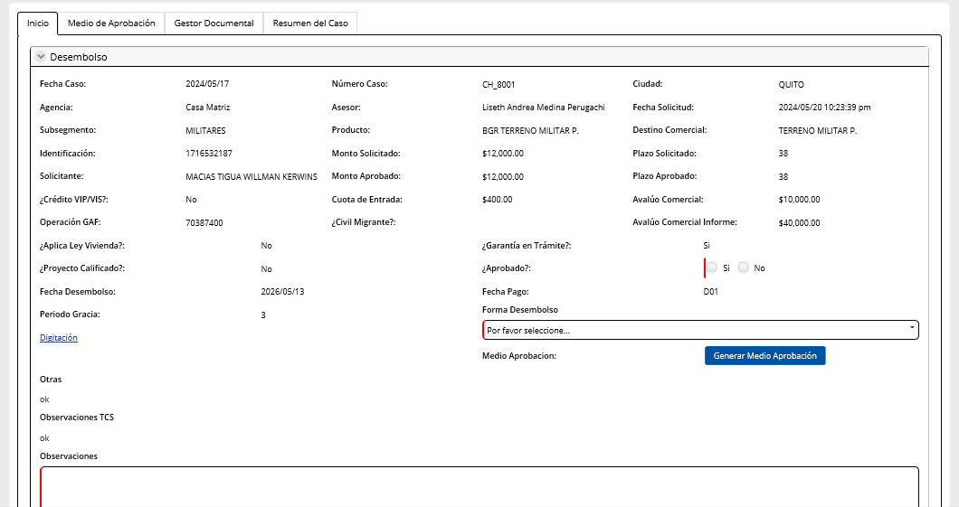
Valor a debitar gastos legales | No editable | Numérico | Ingresa el usuario
Observaciones | Editable | alfanumerico | Ingresa TCS
Instrucciones de desembolso
Cheque | No editable | check | Extrae de la actividad registrar instrucciones operativas
Monto | No editable | Numérico | Extrae de la actividad registrar instrucciones operativas
Transferencia interbancaria | No editable | check | Extrae de la actividad registrar instrucciones operativas
Monto | No editable | Numérico | Extrae de la actividad registrar instrucciones operativas
Acreditación directa | No editable | check | Extrae de la actividad registrar instrucciones operativas
Monto | No editable | Numérico | Extrae de la actividad registrar instrucciones operativas
Observaciones | Editable | alfanumerico | Ingresa TCS
Botón
Medio de Aprobación: Este botón permite descargar el medio de aprobación
Pestaña: Digitación | No editable
Pestaña: Medio de Aprobación | No editable
PESTAÑA: Gestor Documental: CONSULTAR DOCUMENTOS
Al Salir

8.Cancelación de Gastos Legal
Nombre de la actividad: | Cancelación de Gastos legales
Rol: | TCS Tecnico de operaciones( liquidaciones)
Al Entrar:
Considerar: | Se debe considerar que a esta actividad se va a entrar con garantía constituída y con garantía en tramite.
Descripción | Esta actividad permite cancelar los gatos legales

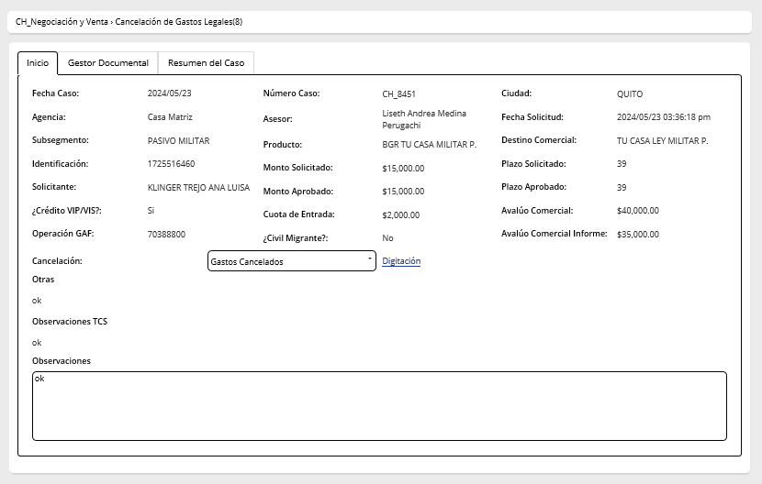

Campos | Comportamiento | Tipo | Reglas
Sección: Información general
Cancelación Gastos Legales
Constructora | No editable | Texto | Extraído de la actividad Revisar Perfil Cliente y Condicion. Si el campo está vacio, no aparece en esta pantalla
Proyecto Inmobiliario | No editable | Texto | Extraído de la actividad Revisar Perfil Cliente y Condicion. Si el campo está vacio, no aparece en esta pantalla
Liquidación de Gastos Legales |  |  | Esta sección aparece llena cuando la garantía ya fue constituida. Caso contrario los campos están vacíos y aparece la notificación: Desembolso aprobado con garantía en tramite De igual manera, esta sección aparece cuando TCS operaciones escogió la respuesta: Gastos provisionados y el flujo fue a la actividad escanear facturas garantía en tramite. Al volver de esta actividad estos campos deberian encontrarse llenos y no editables
Exepción para desembolso con Garantía en Trámite | No editable | Boleano | Este campo extrae de la actividad Autorizar desembolso con garantía en tramite. Si la respuesta es=SI, este campo se muestra. Si la respuesta es NO o no se pidió autorización, este campo permanece oculto
Facturas y liquidación | No Editable/Visual | Link | Extrae d ela actividad escanear facturas y generar medio si la garantía esta cnstituida. Si el flujo no ha paasado por la actividad, esta información se extrae de escanear facturas desembolso con garantía en tramite
Nombre del cliente | No Editable | Texto | Extrae d ela actividad escanear facturas y generar medio si la garantía esta cnstituida. Si el flujo no ha pasado por la actividad, esta información se extrae de escanear facturas desembolso con garantía en tramite
Identificación | No Editable | Numérico | Extrae d ela actividad escanear facturas y generar medio si la garantía esta cnstituida. Si el flujo no ha paasado por la actividad, esta información se extrae de escanear facturas desembolso con garantía en tramite
Asesor | No Editable | texto | Extrae d ela actividad escanear facturas y generar medio si la garantía esta cnstituida. Si el flujo no ha paasado por la actividad, esta información se extrae de escanear facturas desembolso con garantía en tramite
Total liquidación | No Editable | Numérico | Extrae d ela actividad escanear facturas y generar medio si la garantía esta cnstituida. Si el flujo no ha paasado por la actividad, esta información se extrae de escanear facturas desembolso con garantía en tramite
Nombre del proveedor | No Editable | Combo | Extrae d ela actividad escanear facturas y generar medio si la garantía esta cnstituida. Si el flujo no ha paasado por la actividad, esta información se extrae de escanear facturas desembolso con garantía en tramite
RUC/ Cédula | No Editable | Numérico | Extrae d ela actividad escanear facturas y generar medio si la garantía esta cnstituida. Si el flujo no ha paasado por la actividad, esta información se extrae de escanear facturas desembolso con garantía en tramite
Número de cuenta | No Editable | Numérico | Extrae d ela actividad escanear facturas y generar medio si la garantía esta cnstituida. Si el flujo no ha paasado por la actividad, esta información se extrae de escanear facturas desembolso con garantía en tramite
Cancelación | Editable | combo | Extrae catalogo TipoCancelacionGastoLegal . Si respuesta= Gastos Cancelados se cierra el flujo Si respuesta=Gastos Provisionados, el flujo va a la actividad escanear facturas garantías en tramite
Observaciones registrar instrucciones operativas | No editable | Texto | Extrae de registrar instrucciones operativas
Observaciones | Editable | Texto | Ingreso Asesor
No expediente | Editable | Número de espediente | Viene de la actividad validar documentos y registrar número de expediente
Operación GAF atada a la garantía? | Editable | Boleano | Si la respuesta=SI, el flujo finaliza Si la respuesta=NO, el flujo se mantiene en esta actividad y no finaliza
Valor a debitar gastos legales | No editable | Numérico | Ingresa el usuario
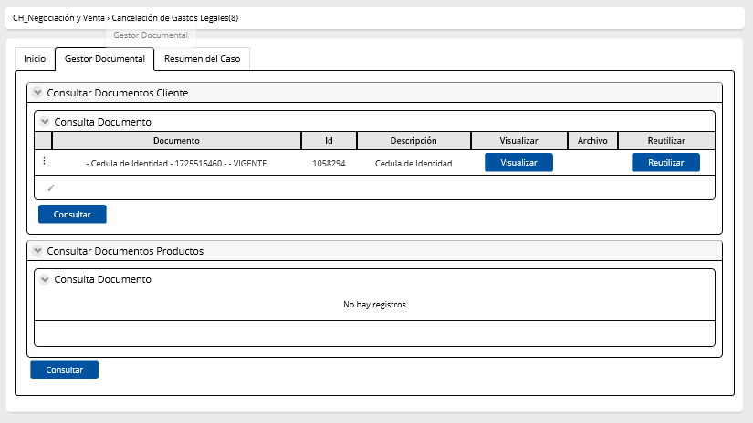
PESTAÑA: Digitación | No editable
PESTAÑA: Medio de Aprobación | No editable
PESTAÑA: Gestor Documental CONSULTAR DOCUMENTOS

3.Registrar avance operaciones
Nombre de la actividad: | Registrar Avance de operaciones / Desembolso autorizado

Rol: | Analista Legal
Al Entrar:
Considerar: | Si el flujo vuelve a esta actividad porque el campo solicitar autorización de la actividad revisar documentación completa= NO, entonces aparece una notificación con la sigueinte información en la parte superior de la pantalla: Asesor no pide autorización de desembolso con garantía en tramite. En espera de constitución de garantía. Cuando el trámite es desembolsado con garantía en trámite, esta actividad debe retomar la información ingresada en la actividad registrar avance de operaciones
Descripción | Esta actividad permite registrar el avance de operaciones de las operaciones en curso

Campos | Comportamiento | Tipo | Reglas
PESTAÑA: Información del cliente
Sección: Información General
Avance de Operaciones
Nombre del proveedor | combo | editable | Extrae el combo nombre del proveedor legal
Estado del trámite | Visible, editable, obligatorio |  | Este campo permite visualizar los estados 8- Finaliza Tramite Legal Si esta es la respuesta, el flujo va a a la actividad escanear facturas y generar medio de constitución de garantías Cuando es reproceso: Este campo debe mostrar la primera respuesta como NO EDITABLE y guardarla para volverse a mostrar EDITABLE para la nueva respuesta y que esta también sea visible, no editable Para la continuación del flujo siempre se tomará en cuenta la ultima aparición del campo Estado del Tramite | 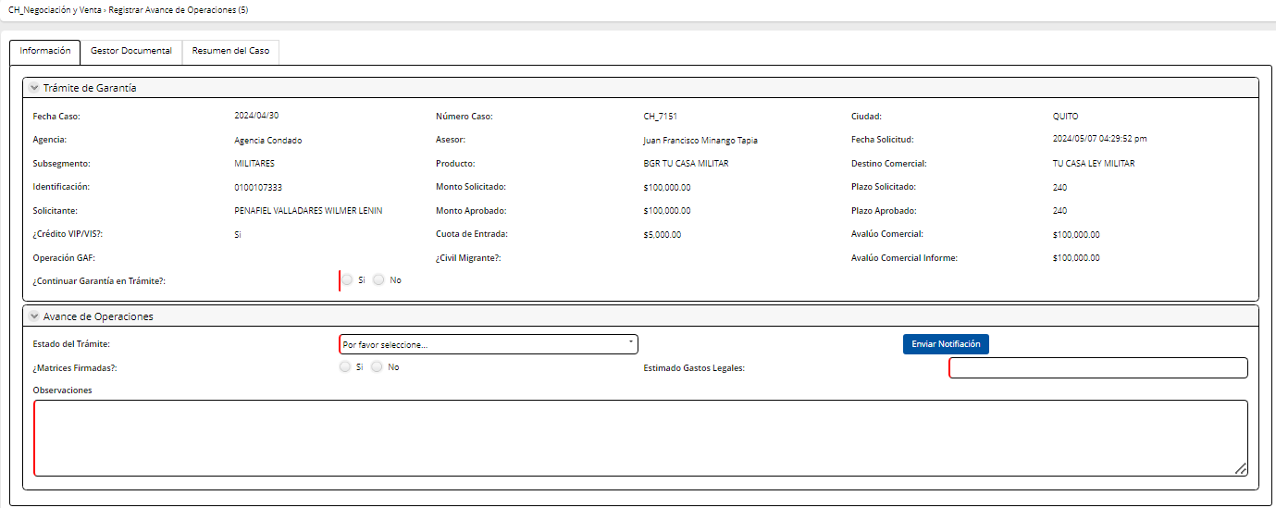
Garantía en Trámite | No editable | Boleano | Campo quemado siempre en SI
Matrices firmadas | No editable | Boleano | Campo quemado siempre en SI
Estimado gastos legales | Editable | Numérico | Ingresa legal
Observaciones | Visible, editable, obligatorio | Texto | Max 500 caracteres
Botón
Enviar Notificación Se envía notificación al Asesor Ha iniciado el proceso de constitución de Garantía: Estatus(respuesta de campo estado del trámite), correspondiente al cliente (nombre del cliente) con identificación XXX. Matrices firmadas: (valor se extrae del campo) Estimado Gastos legales: (valor se extrae del campo) Observaciones:(valor se extrae del campo)
PESTAÑA: Gestor Documental: CONSULTAR DOCUMENTOS
Al Salir

9.Escane fact garantía en trami
Nombre de la actividad: | Escanear facturas desembolso con garantía en tramite

Rol: | Analista Legal / Abogado Sucursal / Subgerente del area legal
Al Entrar:
Considerar:
Descripción | Esta actividad permite escanear facturas cuando el flujo aprobó el desembolso con la garantía en tramite

Campos | Comportamiento | Tipo | Reglas
PESETAÑA: Información del cliente
Sección: Información General
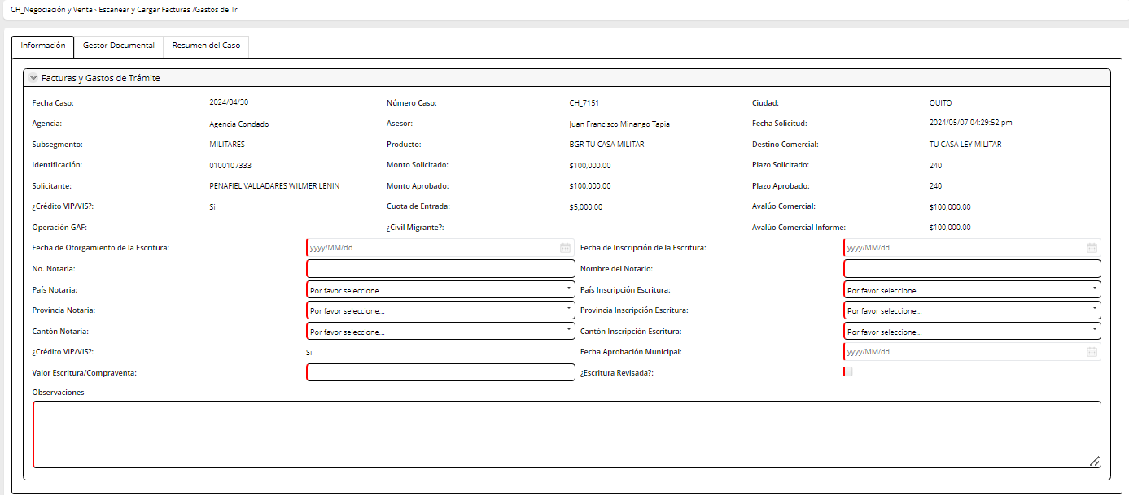
Datos Legal
Fecha de Otorgamiento de la Escritura | Editable | Fecha | Ingresa el asesor
Fecha de inscripción de la Escritura | Editable | Fecha | Ingresa el asesor
No Notaria | Editable | Alfanumérico | Ingresa el asesor
Nombre del Notario | Editable | Texto | Ingresa el asesor
País Notaría | Editable | Combo | Ingresa el asesor
Provincia Notaría | Editable | Combo | Ingresa el asesor
Cantón Notaría | Editable | Combo | Ingresa el asesor
País Inscripción Escritura | Editable | Combo | Ingresa el asesor
Provincia Inscripción Escritura | Editable | Combo | Ingresa el asesor
Cantón Inscripción Escritura | Editable | Combo | Ingresa el asesor
Crédito VIP/VIS | Visible, no editable | Boleano | Campo se extrae de la actividad revisar el perfil cliente y condiciones
Estimado Gastos Legales | Visible, no editable | Numérico | Campo se extrae de la actividad revisar el perfil cliente y condiciones
Fecha Aprobación Municipal | Editable | Fecha | Ingresa el asesor
Valor Escritura/ Compravente | Editable | Numérico | Ingresa el asesor
Escritura Revisada | Editable | Boleano | Ingresa el asesor
Observaciones | Editable | Texto | Max 500 caracteres
Liquidación de Gastos Legales
Facturas y liquidación | Editable | Link | Este link permite cargar las facturas
Nombre del cliente | No Editable | Texto | Extrae de la digitación
Identificación | No Editable | Numérico | Extrae de la digitación
Asesor | No Editable | texto | Extrae del sistema
Total liquidación | Editable | Numérico | Ingresa legal
Nombre del proveedor | No Editable | Combo | Extrae de la actividad registrar avance de operaciones
RUC/ Cédula | No Editable | Numérico | Extrae de la actividad registrar avance de operaciones
Número de cuenta | No Editable | Numérico | Extrae de la actividad registrar avance de operaciones
Medio de constitución de garantía Botón que genera el medio de constitución de garantía
PESTAÑA: Gestor Documental: CARGAR yCONSULTAR DOCUMENTOS
Al Salir
El flujo valida si el NIP tiene No de expediente registrado, entonces el flujo va a la actividad Cancelación de Gastos legales. Si no tiene No de expediente registrado entonces el flujo va a la actidad validar documentación y registrar No de expediente

8.Validr doc y registrar No exp
Nombre de la actividad: | Validar documentos y registrar No de expediente / desembolso con garantía en trámite

Rol: | TCS- Garantías
Al Entrar:
Considerar:
Descripción | Esta actividad permite a TCS validar los documentos d ela garantía constituida

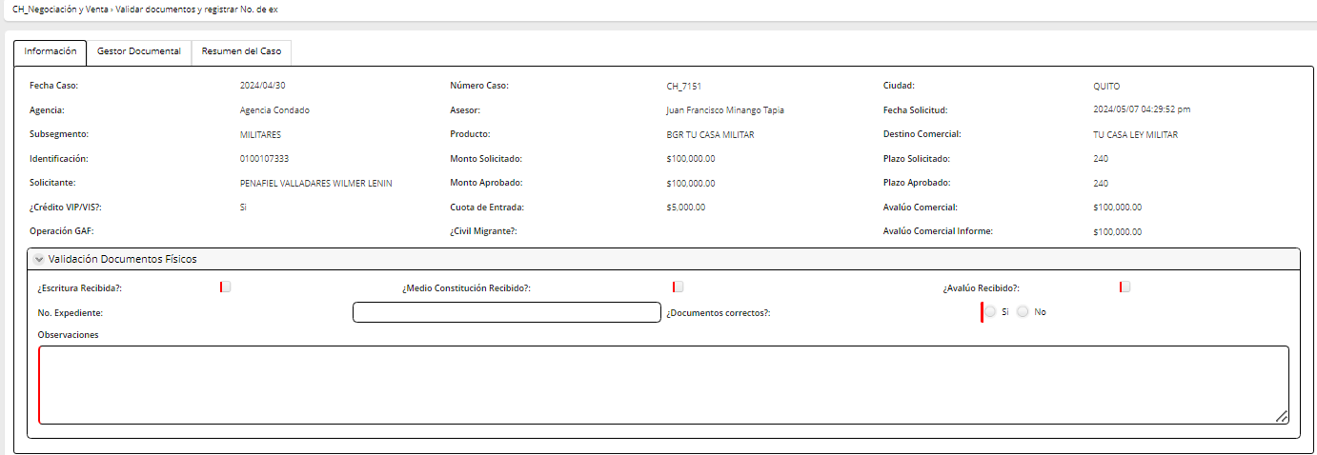

Campos | Comportamiento | Tipo | Reglas
Sección: Información General
Validar documentos físicos
Escritura Recibida | Visible, editable | check | Ingresa el asesor
Medio constitución recibido | Visible, editable | check | Ingresa el asesor
Avalúo Recibido | Visible, editable | chek | Ingresa el asesor
No Expediente | Visible, editable | Numérico | Extrae de la actividad aprobación definitiva de avalúo
Documentos Correctos | Visible, editable | Boleano | Si respuesta=SI, el flujo va a la actividad cancelación de gastos legales Si respuesta=NO, el flujo va la actividad escanear facturas desembolso con garantía en trámite
Observaciones | Visible, editable | Alfanumércio | Ingresa TCS
PESTAÑA: Gestor Documental: CONSULTAR DOCUMENTOS

10.Registrar datos desembolso
Nombre de la actividad: | Registrar datos desembolso (Registrar cheque/ acreditación directa/ transferencia interbancaria)
Rol: | TCS - Tecnico de Operaciones: Acreditación directa
 | TCS - Comex : Registrar datos de transferencia interbancaria
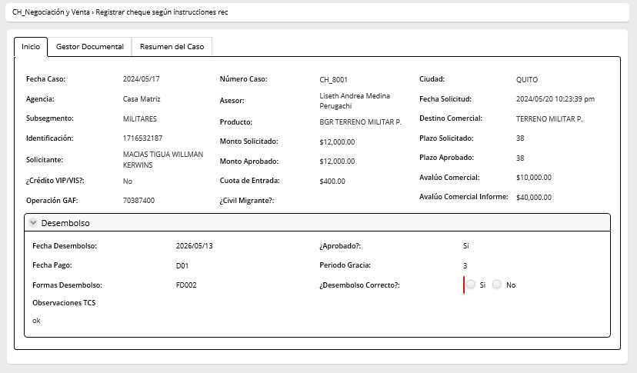
 | Asistente de servicios:Registrar datos cheques:
Al Entrar: | Ingresa cuando se aprueba la actividad Aplicar instrucciones y aprobar desembolso
Considerar:
Descripción | Esta actividad permite registrar los datos específicos para proceder con el desembolso

Campos | Comportamiento | Tipo | Reglas
Sección: Información general
Instrucciones de desembolso |  |  | Los valores y los datos escogidos en esta sección deben coincidir con los valores y secciones escogidos debajo de esta actividad
Cheque | No editable | check | Extrae de la actividad registrar instrucciones operativas
Monto | No editable | Numérico | Extrae de la actividad registrar instrucciones operativas
Transferencia interbancaria | No editable | check | Extrae de la actividad registrar instrucciones operativas
Monto | No editable | Numérico | Extrae de la actividad registrar instrucciones operativas
Acreditación directa | No editable | check | Extrae de la actividad registrar instrucciones operativas
Monto | No editable | Numérico | Extrae de la actividad registrar instrucciones operativas
Registrar datos cheque |  |  | Se activa esta sección si la respuesta de forma de desembolso en la actividad Aplicar instrucciones y aprobar desembolso es igual a - Cheque - Transferencia Interbancaria/Cheque - Cheque/Crédito Directo - Transferencia Interbancaria/Crédito Directo/Cheque
Desembolso
Fecha desembolso | No editable | Fecha | Extraído de la actividad Evaluar aplicación fecha valor y si no ingresa en esa activida viene de la actividad Registrar instrucciones operativas
Aprobado | No editable | Boleano | Extraído de la actividad Evaluar aplicación fecha valor y si no ingresa en esa activida viene de la actividad Aplicar instrucciones y aprobar desembolso
Día de pago | No editable | Fecha | Extraído de la actividad Evaluar aplicación fecha valor y si no ingresa en esa activida viene de la actividad Registrar instrucciones operativas | Se remplaza Fecha pago
Período de Gracia | No editable | Numérico | Extraído de la actividad Evaluar aplicación fecha valor y si no ingresa en esa activida viene de la actividad Registrar instrucciones operativas
Formas desembolso | No editable | Combo | Extraído de la actividad Aplicar instrucciones y aprobar desembolso
Desembolso correcto | Editable | Boleano | Ingresa Asistente de servicios Si desembolso correcto=SI se visualiza la tabla cheque caso contrario se oculta
Observaciones TCS | No editable |  | Extraído de la actividad Aplicar instrucciones y aprobar desembolso
Cheque
Fecha | Editable | Fecha | Ingresa Asistente de servicios
No. Cheque | Editable | Numérico | Ingresa Asistente de servicios
Beneficiario | Editable | Texto | Ingresa Asistente de servicios
Valor | Editable | Numérico | Ingresa Asistente de servicios
Registrar datos acreditación directa |  |  | Se activa esta sección si la respuesta de forma de desembolso en la actividad Aplicar instrucciones y aprobar desembolso es igual a - Crédito Directo - Transferencia Interbancaria/Crédito Directo - Cheque/Crédito Directo - Transferencia Interbancaria/Crédito Directo/Cheque
Desembolso
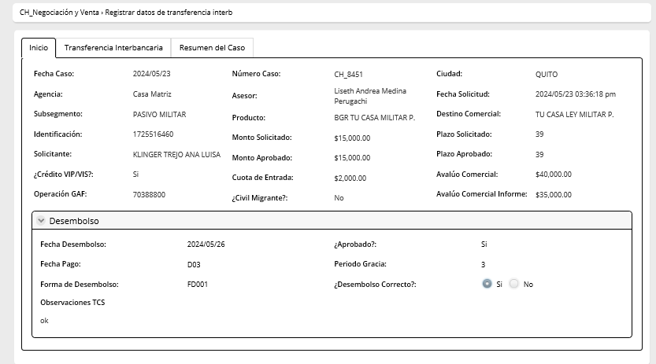
Fecha desembolso | No editable | Fecha | Extraído de la actividad Evaluar aplicación fecha valor y si no ingresa en esa activida viene de la actividad Registrar instrucciones operativas
Aprobado | No editable | Boleano | Extraído de la actividad Evaluar aplicación fecha valor y si no ingresa en esa activida viene de la actividad Aplicar instrucciones y aprobar desembolso
Fecha pago | No editable | Fecha | Extraído de la actividad Evaluar aplicación fecha valor y si no ingresa en esa activida viene de la actividad Registrar instrucciones operativas
Período de Gracia | No editable | Numérico | Extraído de la actividad Evaluar aplicación fecha valor y si no ingresa en esa activida viene de la actividad Registrar instrucciones operativas
Formas desembolso | No editable | Combo | Extraído de la actividad Aplicar instrucciones y aprobar desembolso
Desembolso correcto | Editable | Boleano | Ingresa TCS- Operaciones Si desembolso correcto=SI se visualiza la tabla Acreditación directa caso contrario se oculta
Observaciones TCS | No editable |  | Extraído de la actividad Aplicar instrucciones y aprobar desembolso
Acreditación directa
Fecha | Editable | Fecha | Ingresa TCS
No. Registro | Editable | Numérico | Ingresa TCS
Institución | Editable | Combo | Extrae combo P_Bancos
Tipo Cuenta | Editable | Combo | Extrae combo P_TipoCuenta
Valor | Editable | Numérico | Ingresa TCS
No. Cuenta | Editable | Texto | Ingresa TCS
Beneficiario | Editable | Texto | Ingresa TCS
Registrar datos transferencia interbancaria |  |  | Se activa esta sección si la respuesta de forma de desembolso en la actividad Aplicar instrucciones y aprobar desembolso es igual a - Transferencia Interbancaria - Transferencia Interbancaria/Cheque - Transferencia Interbancaria/Crédito Directo - Transferencia Interbancaria/Crédito Directo/Cheque
Desembolso
Fecha desembolso | No editable | Fecha | Extraído de la actividad Evaluar aplicación fecha valor y si no ingresa en esa activida viene de la actividad Registrar instrucciones operativas
Aprobado | No editable | Boleano | Extraído de la actividad Evaluar aplicación fecha valor y si no ingresa en esa activida viene de la actividad Aplicar instrucciones y aprobar desembolso
Fecha pago | No editable | Fecha | Extraído de la actividad Evaluar aplicación fecha valor y si no ingresa en esa activida viene de la actividad Registrar instrucciones operativas
Período de Gracia | No editable | Numérico | Extraído de la actividad Evaluar aplicación fecha valor y si no ingresa en esa activida viene de la actividad Registrar instrucciones operativas
Formas desembolso | No editable | Combo | Extraído de la actividad Aplicar instrucciones y aprobar desembolso
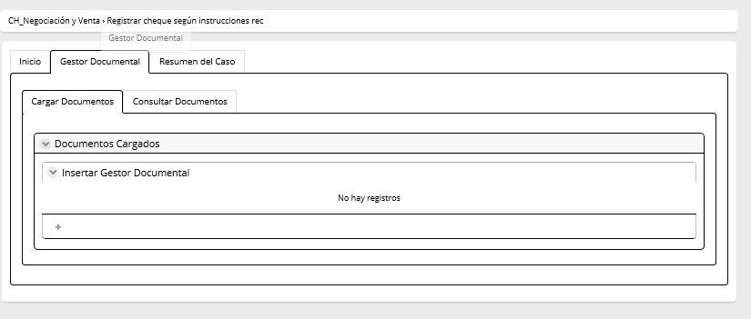
Desembolso correcto | Editable | Boleano | Ingresa TCS- Comex Si desembolso correcto=SI se visualiza la tabla transferencia interbancaria. Caso contrario se oculta
Observaciones TCS | No editable |  | Extraído de la actividad Aplicar instrucciones y aprobar desembolso
Transferencia Interbancaria
Fecha | Editable | Fecha | Ingresa TCS Comex
No. Registro | Editable | Numérico | Ingresa TCS Comex
Institución | Editable | Combo | Extrae combo P_Bancos
Tipo Cuenta | Editable | Combo | Extrae combo P_Bancos
Valor | Editable | Numérico | Ingresa TCS Comex
No. Cuenta | Editable | Texto | Ingresa TCS Comex
Beneficiario | Editable | Texto | Ingresa TCS Comex

11.Envío de docts físicos aseso
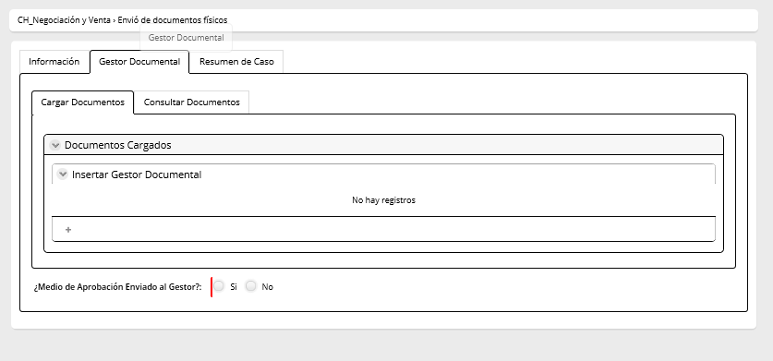
Nombre de la actividad: | Envío de documentos físicos asesor
Rol: | Asesor de Negocios
Al Entrar: | Viene de la actividad Claisificar y digitalizar documentos cuando la respuesta Datos correctos = NO
Considerar: | Al salir de la actividad se debe tener un control que verifique que el medio de aprobación ha sido subido al gestor documental.
Descripción | Esta actividad permite enviar los documentos fisicos

Campos | Comportamiento | Tipo | Reglas
PESETAÑA: Información del cliente
Medio de Aprobación | No editable | File | Extraído de la actividad Aplicar instrucciones y aprobar desembolso
Documentos enviados al gestor | Editable | Boleano | Si la respuesta=SI, el flujo va a la actividad clasificar documentos Si la respuesta=NO, el flujo permanece en esta actividad hasta que se reciban los documentos. Cuando existe un reproceso de la actividad CLASIFICAR DOCUMENTOS se debe mostrar el campo de observaciones y documentos correctos para continuar con el proceso no editables
Documentos correctos | No editable | boleano | Extrae de la actividad clasificar documentos
Observaciones | No editable | texto | Extrae de la actividad clasificar documentos
PESTAÑA: Gestor Documental CARGA Y CONSULTAR DOCUMENTOS

12.Clasificar documentos
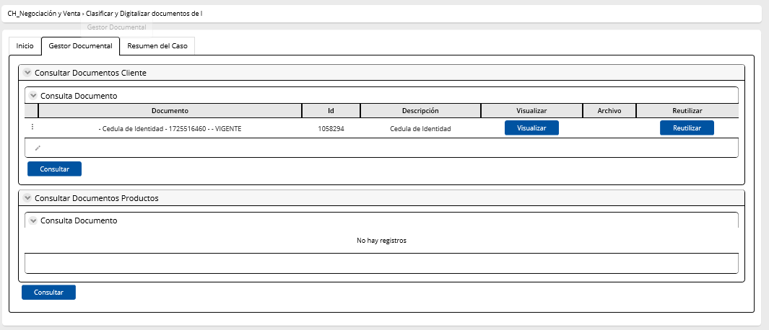
Nombre de la actividad: | Clasificar documentos
Rol: | TCS Custodia de Valores |  |  | Esta actividad va inmediatamente luego del desemboloso
Al Entrar: | Viene de la actividad Envío de documentos físicos asesor/ legal |  |  | para esta actividad tomar el mismo modelo de consumo civil
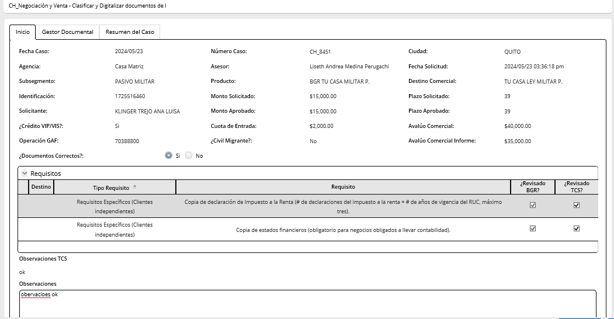
Considerar:
Descripción | Esta actividad permite confirmar la recepción de los documentos fisicos

Campos | Comportamiento | Tipo | Reglas
Sección: Información general
Requisitos
Documentos Correctos | Editable | Boleano | Si la respuesta = SI, termina el caso, Si la respuesta=NO, el flujo regresa a a la actividad Envio de documentos físicos asesor/ legal, según corresponda
Destinos | No editable | Texto | Extraido de la actividad Recibir y validar requisitos
Revisado BGR | No editable | Boleano | Extraido de la actividad Recibir y validar requisitos
Revisado TCS | No editable | Boleano | Extraido de la actividad Recibir y validar requisitos
Observaciones TCS | No editable | Texto | Extraido de la actividad Aplicar Instrucciones y aprobar desembolso
Observaciones | Editable | Texto | Ingresa TCS Custodia
PESTAÑA: Gestor Documental: CONSULTAR DOCUMENTOS

